BOBINAGEM C1
 |  | Ordem de Fabricação - Superior & Inferior |  |  |  |  | Emitido |  |  |  | OF | 53514
 |  | RFE |  |  |  |  | 2022-12-20 |  |  |  | Código | RT39010209
 |  | Cilindro 1 |  |  |  |  |  |  |  |  | Revisão | 00

 | Cliente |  | Tipo |  | Quantidade |  | Espaçadores |  | Peso de fio |  | Espaçador (Comprimento):
 | RIMA |  | RFH-9,77MH-420A |  | 6 |  | 30 |  | 32.31 kg |  | 590 mm

Aspectos Construtivos

 | FIO |  | Diametro isol. |  | Nº de fios axiais |  | Isolamento |  | Roving |  | Altura do anel
 | 9.5 |  | 2.991 |  | 1 |  | Teonex |  | RTR/RR |  | 50 mm

 | Diametro do gabarito |  |  |  |  |  |  |  | Diametro fio isolado |  | Diametro fio nú
 | 817 mm |  |  |  |  |  |  |  | 2.991 |  | 2.747

Bobinagem
CAMADA 1 |  |  |  |  |  |  |  |  |  | Controle
Medidas |  |  |  |  |  | Espiras
 |  |  |  |  |  | Axial | Inferior | 139.16667 | Superior | Distribuição de fios
 |  |  | Min | Ideal | Max | 1 | 0 | 139 | 1
 | Fibra V. interna |  | 2490 | 2567 | 2644 |  |  |  |  | Inferior | Braço | Superior
 |  |  |  |  |  |  |  |  |  | 1 | 0 | 1
 | Altura da camada |  | 407.92 | 416 | 424.57 |  |  |  |  | 1 | 1 | 2
 |  |  |  |  |  |  |  |  |  | 1 | 2 | 0
 | Perimetro |  | 2653.84 | 2708 | 2762.16 |  |  |  |  | 1 | 3 | 0
 |  |  |  |  |  |  |  |  |  | 0 | 4 | 0
 |  |  |  |  |  |  |  |  |  | 0 | 5 | 1
CAMADA 2
Medidas |  |  |  |  |  | Espiras
 |  |  |  |  |  | Axial | Inferior | 136.83333 | Superior
 |  |  | Min | Ideal | Max | 1 | 1 | 136 | 5

 | Altura da camada |  | 401.08 | 409 | 417.45

 | Perimetro |  | 2669.79 | 2724 | 2778.76

CAMADA 3 |  |  |  |  |  |  |  |  |  | Revisão
Medidas |  |  |  |  |  | Espiras
 |  |  |  |  |  | Axial | Inferior | 134.66667 | Superior | Observações
 |  |  | Min | Ideal | Max | 1 | 2 | 134 | 0

 | Altura da camada |  | 394.73 | 403 | 410.84

 | Perimetro |  | 2685.74 | 2741 | 2795.36

CAMADA 4
Medidas |  |  |  |  |  | Espiras
 |  |  |  |  |  | Axial | Inferior | 132.66667 | Superior
 |  |  | Min | Ideal | Max | 1 | 3 | 132 | 1

 | Altura da camada |  | 388.87 | 397 | 404.74

 | Perimetro |  | 2701.69 | 2757 | 2811.96

CAMADA 5
Medidas |  |  |  |  |  | Espiras |  |  |  | Diam fio isolado:
 |  |  |  |  |  | Axial | Inferior | 0 | Superior
 |  |  | Min | Ideal | Max |  |  |  |  | Diam fio nú:

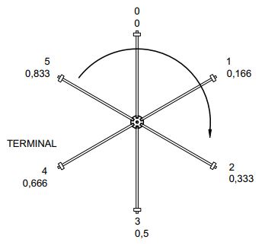
 |  |  |  |  |  |  |  |  |  | Orientação
 | Altura da camada |  | 0.00 |  | 0.00

 | Perimetro |  | 0.00 |  | 0.00

CAMADA 6
Medidas |  |  |  |  |  | Espiras
 |  |  |  |  |  | Axial | Inferior | 0 | Superior
 |  |  | Min | Ideal | Max

 | Altura da camada |  | 0.00 |  | 0.00

 | Perimetro |  | 0.00 |  | 0.00

CAMADA 7
Medidas |  |  |  |  |  | Espiras
 |  |  |  |  |  | Axial | Inferior | 0 | Superior
 |  |  | Min | Ideal | Max

 | Altura da camada |  | 0.00 |  | 0.00

 | Perimetro |  | 0.00 |  | 0.00

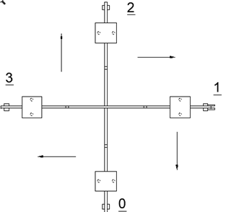
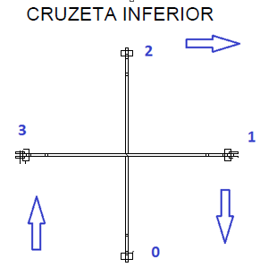
Ø | AWG
6.544 | 2.0
6.186 | 2.5
5.827 | 3.0
5.508 | 3.5
5.189 | 4.0
4.905 | 4.5
4.620 | 5.0
4.368 | 5.5
4.115 | 6.0
3.890 | 6.5
3.665 | 7.0
3.465 | 7.5
3.264 | 8.0
3.085 | 8.5
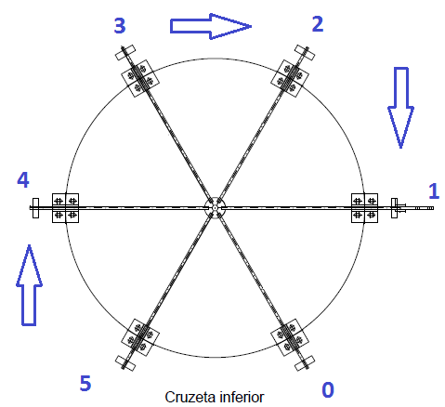
2.906 | 9.0
2.747 | 9.5
2.588 | 10.0
2.446 | 10.5
2.304 | 11.0
2.178 | 11.5
2.052 | 12.0
1.941 | 12.5
1.828 | 13.0
1.729 | 13.5
1.628 | 14.0

tolerancia | 2 | %

